Прайс с фото
 |  |  |  |  | Заказ делается кратно местам 1 место это 1 коробка шт. в месте это шт. в коробке |  |  |  | Заказ
 | Прайс-лист "Таёжные сладости" от 20 ноября 2016
 | Заказ: taigasweets@gmail.com |  |  |  |  |  |  |  |  | Сумма:
 | и по тел.: 8(3822) 256-710, +7(952)888 -19 -80 |  |  |  |  |  |  |  |  | 0.00
Фото | Наименование | Вес гр. | Срок годн., мес | Шт. в месте | ЦЕНА ДЛЯ ВАС | Цена крупный опт (от 25 т руб) | Цена мелкий опт (от 10 т руб) | Рекомендуемая розничная цена | Кол-во (шт.) | Сумма (руб.)
 | Фирменная картонная упаковка
 | Кедровые палочки в шоколадной глазури | 190 | 6 | 5 | 468.61 | 515.47 | 562.33 | 729 |  | 0.00
 | Кедровый грильяж" с клюквой в шоколадной глазури | 120 | 6 | 5 | 245.50 | 270.04 | 294.59 | 382 |  | 0.00
 | Кедровый грильяж" с клюквой в шок.глазури холщевый мешочек | 150 | 6 | 10 | 365.64 | 402.20 | 438.76 | 569 |  | 0.00
 | Кедровый марципан в коробке 170гр | 170 | 6 | 5 | 220.00 | 242.00 | 264.00 | 342 |  | 0.00
 | Конфеты Фруктовые с кедровыми орешками/120 г | 120 | 6 | 5 | 175.00 | 192.50 | 210.00 | 272 |  | 0.00
 | Мармелад "Ягодень" в шок. глазури ассорти /200гр | 200 | 6 | 5 | 177.00 | 194.70 | 212.40 | 275 |  | 0.00
 | Набор конфет "Сибирский кедр" ассорти/200 г | 200 | 6 | 5 | 439.00 | 482.90 | 526.80 | 683 |  | 0.00
 | Халва кедровая | 200 | 5 | 8 | 247.38 | 272.12 | 296.86 | 385 |  | 0.00
 | Крафт-пакеты
 | Конфеты "Клубника" в шок. глазури/100 гр | 100 | 6 | 5 | 170.00 | 187.00 | 204.00 | 264 |  | 0.00
 | Конфеты "Земляника" в шок. глазури/100 гр | 100 | 6 | 5 | 170.00 | 187.00 | 204.00 | 264 |  | 0.00
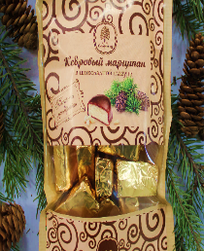 | Кедровый марципан в шок. глазури /200гр ( крафт-пакет) | 200 | 6 | 5 | 253.00 | 278.30 | 303.60 | 393 |  | 0.00
 | Конфеты Фруктовые с кедровыми орешками/200гр (крафт-пакет) | 200 | 6 | 5 | 254.00 | 279.40 | 304.80 | 395 |  | 0.00
 | Халва в шок. глазури /200гр ( крафт-пакет) | 200 | 5 | 5 | 286.00 | 314.60 | 343.20 | 445 |  | 0.00
 | Мармелад "Ягодень" в шок.глазури /150гр ( крафт-пакет) | 150 | 6 | 5 | 121.00 | 133.10 | 145.20 | 188 |  | 0.00
 | Шоу-бокс
 | Кедровый грильяж с клювой"в шок. гл. | 700 | 6 | 4 | 1140.58 | 1254.64 | 1368.69 | 1774 |  | 0.00
 | Мягкий грильяж" в шок. гл. | 700 | 6 | 4 | 1064.61 | 1171.07 | 1277.54 | 1655 |  | 0.00
 | Кедровые палочки" в шок.гл. | 900 | 6 | 4 | 1536.33 | 1689.96 | 1843.60 | 2389 |  | 0.00
 | Кедровый марципан в шок.гл. | 800 | 6 | 4 | 799.00 | 878.90 | 958.80 | 1242 |  | 0.00
 | Мармелад "Ягодень " ассорти в шок. гл. | 500 | 6 | 4 | 349.00 | 383.90 | 418.80 | 543 |  | 0.00
 | Варенье
 | Варенье из сосновых шишек/200гр | 200 | 12 | 6 | 195.00 | 214.50 | 234.00 | 303 |  | 0.00
 | Варенье Ядро кедрового ореха в сосновом в сиропе /200 мл/ стекло | 200 мл | 12 | 12 | 284.70 | 313.17 | 341.64 | 387 |  | 0.00
 | Чайный напиток "Иван чай"
 | Чайный напиток "Иван чай" со смородиной | 80 | 24 | 6 | 199.10 | 219.01 | 238.92 | 310 |  | 0.00
 | Чайный напиток "Иван чай" с брусникой | 70 | 24 | 6 | 199.10 | 219.01 | 238.92 | 310 |  | 0.00
 | Чайный напиток "Иван чай" с облепихой | 80 | 24 | 6 | 199.10 | 219.01 | 238.92 | 310 |  | 0.00
 | Чайный напиток "Иван чай" с ягодами годжи | 80 | 24 | 6 | 199.10 | 219.01 | 238.92 | 310 |  | 0.00
 | Чайный напиток "Иван чай" с мятой | 70 | 24 | 6 | 199.10 | 219.01 | 238.92 | 310 |  | 0.00
 | Чайный напиток "Иван чай" с ромашкой | 70 | 24 | 6 | 199.10 | 219.01 | 238.92 | 310 |  | 0.00
 | Чайный напиток "Иван чай" с малиной | 70 | 24 | 6 | 199.10 | 219.01 | 238.92 | 310 |  | 0.00
 | Напиток чайный «Иван чай» с ягодами годжи (крафт-пакет) | 50 | 24 | 10 | 99.00 | 108.90 | 118.80 | 154 |  | 0.00
 | Напиток чайный «Иван чай» со смородиной (крафт-пакет) | 50 | 24 | 10 | 99.00 | 108.90 | 118.80 | 154 |  | 0.00
 | Напиток чайный «Иван чай» с брусникой (крафт-пакет) | 50 | 24 | 10 | 99.00 | 108.90 | 118.80 | 154 |  | 0.00
 | Напиток чайный «Иван чай» с облепихой (крафт-пакет) | 50 | 24 | 10 | 99.00 | 108.90 | 118.80 | 154 |  | 0.00
 | Напиток чайный «Иван чай» с ромашкой (крафт-пакет) | 50 | 24 | 10 | 99.00 | 108.90 | 118.80 | 154 |  | 0.00
 | Напиток чайный «Иван чай» с мятой (крафт-пакет) | 50 | 24 | 10 | 99.00 | 108.90 | 118.80 | 154 |  | 0.00
 | Напиток чайный «Иван чай» с малиной (крафт-пакет) | 50 | 24 | 10 | 99.00 | 108.90 | 118.80 | 154 |  | 0.00
 | Пастила | Вес
 | Ягодная пастила брусничная с кедр.орех. | 100 | 6 | 8 | 160.00 | 176.00 | 192.00 | 249 |  | 0.00
 | Ягодная пастила черничная | 100 | 6 | 8 | 160.00 | 176.00 | 192.00 | 249 |  | 0.00
 | Ягодная пастила клюквенная | 100 | 6 | 8 | 160.00 | 176.00 | 192.00 | 249 |  | 0.00
 | Ягодная пастила облепиха | 100 | 6 | 8 | 140.00 | 154.00 | 168.00 | 218 |  | 0.00
 | Мед | Вес
 | Мед "Таежный" с соком облепихи / 220гр | 220 | 12 | 6 | 155.50 | 171.05 | 186.60 | 242 |  | 0.00
 | Мед "Таежный" с соком брусники / 220гр | 220 | 12 | 6 | 155.50 | 171.05 | 186.60 | 242 |  | 0.00
 | Мед "Таежный" с соком аронии / 220гр | 220 | 12 | 6 | 136.65 | 150.32 | 163.98 | 212 |  | 0.00
 | Мед "Таежный" с кедровыми орехами / 220гр | 220 | 12 | 6 | 155.50 | 171.05 | 186.60 | 242 |  | 0.00
 | Мед "Таежный" с грецкими орехами и сухофруктами / 220гр | 220 | 12 | 6 | 136.65 | 150.32 | 163.98 | 212 |  | 0.00
 | Мед натуральный разнотравье / 220 гр | 220 | 12 | 6 | 122.51 | 134.76 | 147.01 | 191 |  | 0.00
 | Кедровое масло
 | Масло кедровое | 100 | 6 | 8 | 188.01 | 206.81 | 225.61 | 292 |  | 0.00
 | Масло кедровое | 250 | 6 | 8 | 1050.00 | 1155.00 | 1260.00 | 1633 |  | 0.00
 | Масло кедровое | 500 | 6 | 6 | 2100.00 | 2310.00 | 2520.00 | 3266 |  | 0.00
 | Мармелад
 | Мармелад "Ягодень" Клубничный с семечками чиа | 140 | 4 | 8 | 54.54 | 59.99 | 65.45 | 85 |  | 0.00
 | Мармелад "Ягодень" ассорти брусника, облепиха, арония | 150 | 4 | 8 | 67.86 | 74.64 | 81.43 | 106 |  | 0.00
 | Ядро кедрового ореха (зеленые пакеты "Крепкий орешек")
 | Смесь "Ядро кедрового ореха/клюква вяленая" 150г | 150 | 6 | 15 | 240.00 | 264.00 | 288.00 | 373 |  | 0.00
 | Ядро кедрового ореха | 120 | 6 | 15 | 143.37 | 157.71 | 172.04 | 223 |  | 0.00
 | Ядро кедрового ореха | 300 | 6 | 15 | 434.50 | 477.95 | 521.40 | 676 |  | 0.00
 | Натуральный шоколад
 | Шоколад Alkion chocolate горький 75%, перец чили и тыквенные семечки | 100гр | 6 | 10 | 167.90 | 184.69 | 201.48 | 228 |  | 0.00
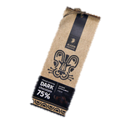 | Шоколад Alkion chocolate горький 75%, оригинальный | 100гр | 6 | 10 | 167.90 | 184.69 | 201.48 | 228 |  | 0.00
 | Шоколад Alkion chocolate горький 75%, листья мяты | 100гр | 6 | 10 | 167.90 | 184.69 | 201.48 | 228 |  | 0.00
 | Шоколад Alkion chocolate темный 54%, оригинальный | 100гр | 6 | 10 | 167.90 | 184.69 | 201.48 | 228 |  | 0.00
 | Шоколад Alkion chocolate темный 54%, кусочки апельсина | 100гр | 6 | 10 | 167.90 | 184.69 | 201.48 | 228 |  | 0.00
 | Шоколад Alkion chocolate молочный 33%, с цельным миндалем | 100гр | 6 | 10 | 167.90 | 184.69 | 201.48 | 228 |  | 0.00
 | Шоколад Alkion chocolate молочный 33% | 100гр | 6 | 10 | 167.90 | 184.69 | 201.48 | 228 |  | 0.00
 | Шоколад Alkion chocolate молочный 33%, ирис и морская соль | 100гр | 6 | 10 | 167.90 | 184.69 | 201.48 | 228 |  | 0.00
 | Шоколад Alkion chocolate белый, с кукурузными хлопьями | 100гр | 6 | 10 | 167.90 | 184.69 | 201.48 | 228 |  | 0.00
 | Шоколад Alkion chocolate белый, с кокосом | 100гр | 6 | 10 | 167.90 | 184.69 | 201.48 | 228 |  | 0.00
 |  |  |  |  |  |  |  |  | Итого: | 0.00

Прайс Новогодние подарки
 | Прайс-лист франшизы "Таёжные сладости" от 20 ноября 2016
 | Заказ: taigasweets@gmail.com и по тел.: 8(3822) 256-710, +7(952)888 -19 -80 |  |  |  |  | Итого: | 0
Фото | Наименование | Размеры | Состав | Цена для франчайзи | Рекомендуемая розн. цена | Заказ | Сумма
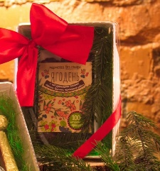 | Сладкий сюрприз | 11х15х3 | Мармелад ассорти Ягодень | 98.86 | 144 |  | 0
 | Волшебное мгновенье | 11х15х3 | Кедровый грильяж в серебре x 2 | 295 | 431 |  | 0
 |  |  | Кедровый грильяж с клюквой x 3
 |  |  | Марципан x 2
 |  |  | Грильяжная палочка x 2
 | Коробка удовольствий | 25х25х10 | Иван чай с брусникой | 1615 | 2358 |  | 0
 |  |  | Кедровый грильяж в холщ.
 |  |  | Варенье из сосоновой шишки
 |  |  | Шоколад Alkion темный 54%
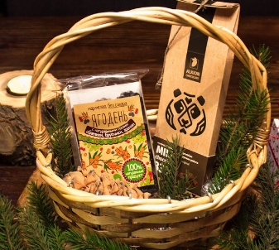
 |  |  | Кедр.орех с сосновым сиропом
 | Зимовье Деда Мороза |  | Мармелад ассорти Ягодень | 582 | 850 |  | 0
 |  |  | Шоколад Alkion
 |  |  | Кедровый грильяж с клюквой
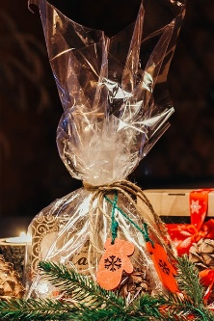
 |  |  | Кедровый грильяж в серебре x 3
 | Загадка Снегурочки |  | Халва кедровая | 435 | 635 |  | 0
 |  |  | Кедровый грильяж с клюквой x 2
 |  |  | Кедровый грильяж в серебре x 2
 | Сюрприз зимы |  | Кедровый грильяж в серебре x 4 | 429 | 626 |  | 0
 |  |  | Марципан x 2
 |  |  | Грильяж кедровый с клюквой x 3
 |  |  | Мармелад Ягодень x 2
 | Новогодние ароматы |  | Шоколад Alkion | 1010 | 1475 |  | 0
 |  |  | Кедр.орех с сосновым сиропом
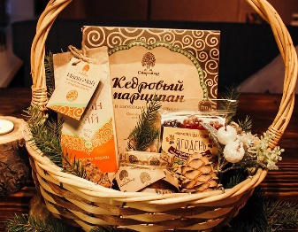
 |  |  | Мед натуральный
 | Новогоднее настроение |  | Кедровый марципан в шок. глазури | 904 | 1320 |  | 0
 |  |  | Иван чай с ягодами годжи
 |  |  | Мармелад ассорти Ягодень
 |  |  | Мед натуральный
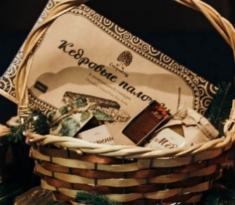
 | Зимняя сказка |  | Варенье из сосоновой шишки | 1127 | 1645 |  | 0
 |  |  | Мед с кедровыми орехами
 |  |  | Кедровые палочки
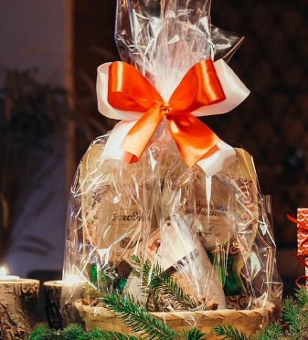
 | Новогоднее чудо |  | Мармелад Ягодень крафт | 904.72 | 1321 |  | 0
 |  |  | Кедровый марципан крафт
 |  |  | Кедровый грильяж
 | Новогодний сундучок |  | Мёд с кедровыми орешками | 1068 | 1559 |  | 0
 |  |  | Варенье из сосоновой шишки
 |  |  | Мёд с брусникой
 | Сокровище Деда Мороза |  | Варенье из сосоновой шишки | 996 | 1454 |  | 0
 |  |  | Таёжный мёд
 | Долгожданный момент |  | Варенье с ядрос кедрового ореха | 1764 | 2575 |  | 0
 |  |  | Таёжный мёд
 |  |  | Мягкий кедровый грильяж x 5
 |  |  | Грильяж кедровый с клюквой x 5
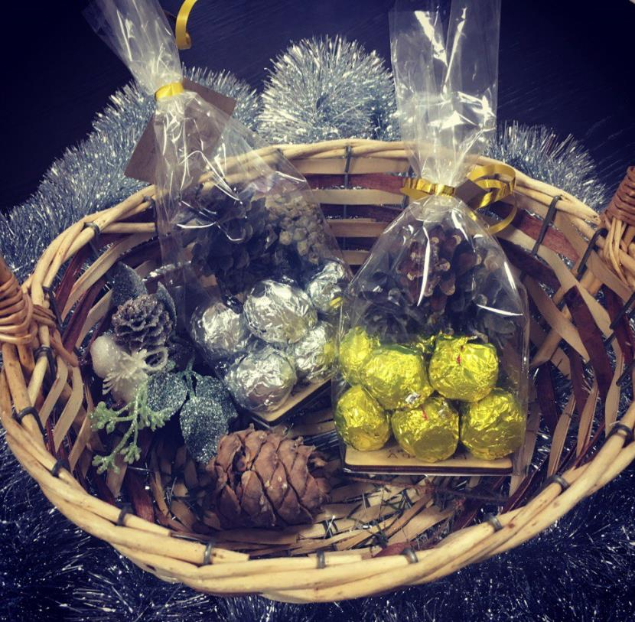 | Золото сибири |  | Мягкий кедровый грильяж или мягкий грильяж с клюквой | 260 | 379.6 |  | 0
 |  |  |  |  |  | Итого: | 0

Фото подарков
Шкатулка круглая "Сибирское солнце" (7ячеек) | Шкатулка с ручкой "Сокровища Сибири" (2 ячейки)
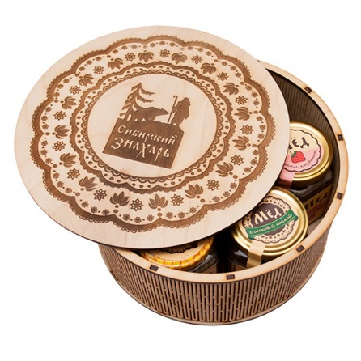
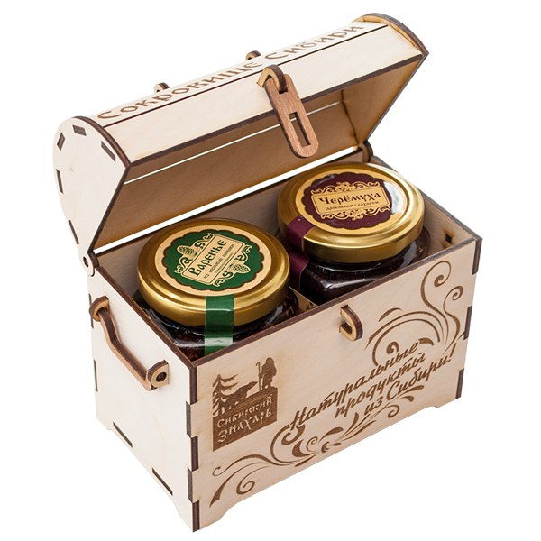

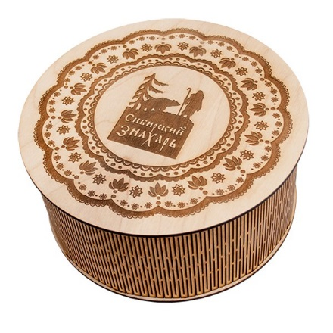

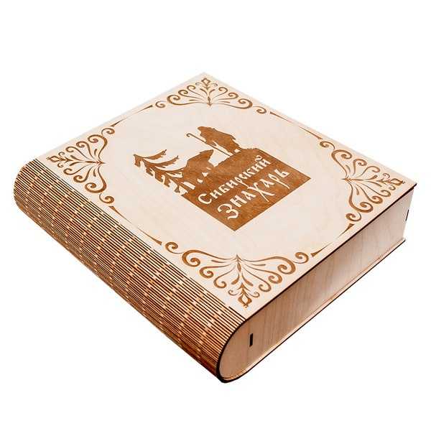
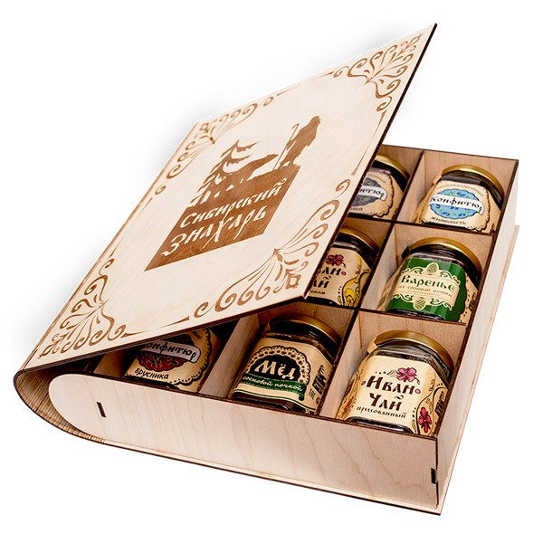
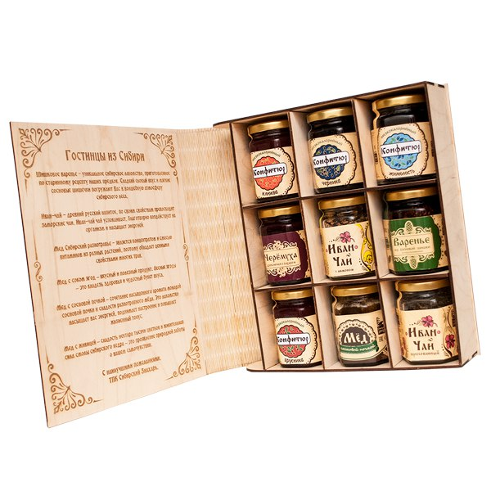
Шкатулка с ручкой "Сокровища Сибири" (2 ячейки) | Шкатулка "Книжка" (9 ячеек)
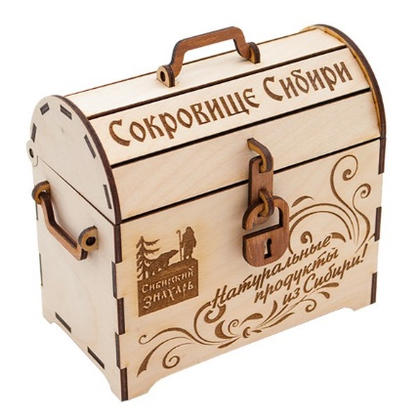

Шкатулка с ручкой "Березовый сундучок" (3 ячейки)
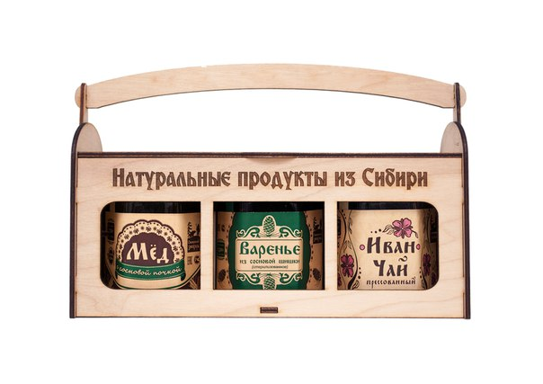
 | Сувенирный бокс "тайны тайги" с гравировкой, сдвижная крышка (4 ячейки)
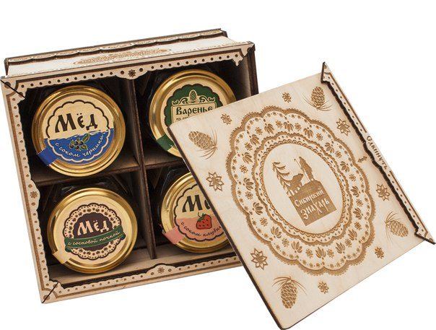
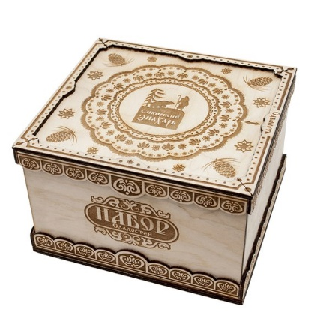

Сундук "Дары Сибири" с 3D рисунком (6 ячеек) "Стандарт" | Сундук "Дары Сибири" с 3D рисунком (4 ячейки) "Стандарт"
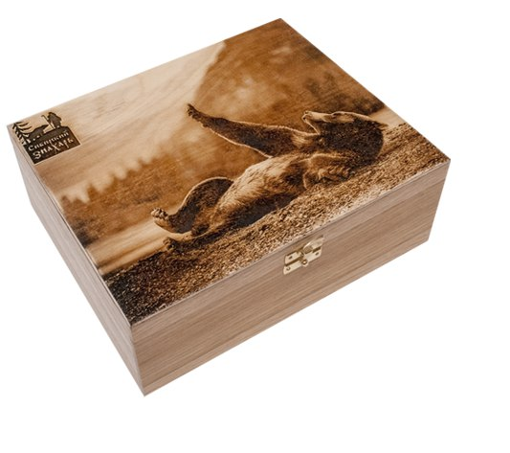
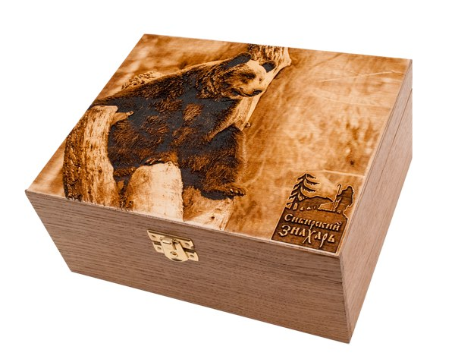

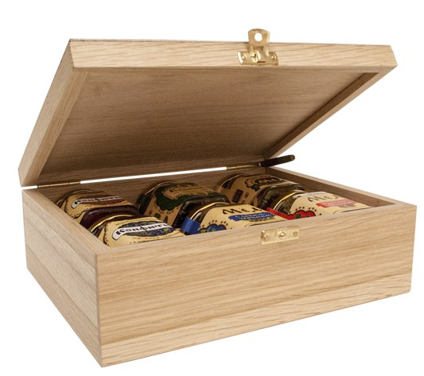

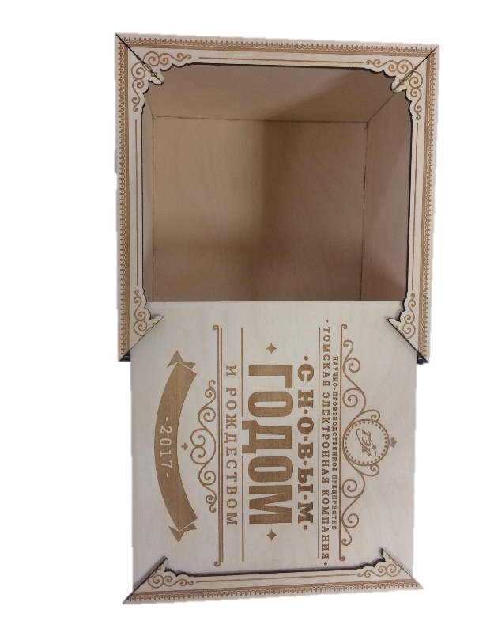
 | Деревянный короб

